全体（２ページ）
ハローワークにおける障害者の職業紹介状況

１．概 況

 | ①新規求職申込件数 |  | ②有効求職者数 |  | ③就職件数 |  | ④就職率（③／①）
 | (件) | 前年度比 (％) | (人) | 前年度比 (％) | （件） | 前年度比 (％) | （％） | 前年度差 (ポイント)
平成22年度 | 132,734 | 5.4 | 169,116 | 7.1 | 52,931 | 17.0 | 39.9 | 3.9
23年度 | 148,358 | 11.8 | 182,535 | 7.9 | 59,367 | 12.2 | 40.0 | 0.1
24年度 | 161,941 | 9.2 | 198,755 | 8.9 | 68,321 | 15.1 | 42.2 | 2.2
25年度 | 169,522 | 4.7 | 207,956 | 4.6 | 77,883 | 14.0 | 45.9 | 3.7
26年度 | 179,222 | 5.7 | 218,913 | 5.3 | 84,602 | 8.6 | 47.2 | 1.3
27年度 | 187,198 | 4.5 | 231,066 | 5.6 | 90,191 | 6.6 | 48.2 | 1.0
28年度 | 191,853 | 2.5 | 240,744 | 4.2 | 93,229 | 3.4 | 48.6 | 0.4
29年度 | 202,143 | 5.4 | 255,612 | 6.2 | 97,814 | 4.9 | 48.4 | △0.2
30年度 | 211,271 | 4.5 | 272,481 | 6.6 | 102,318 | 4.6 | 48.4 | 0.0
令和元年度 | 223,223 | 5.7 | 300,512 | 10.3 | 103,163 | 0.8 | 46.2 | △2.2
２年度 | 211,923 | △5.1 | 331,260 | 10.2 | 89,840 | △12.9 | 42.4 | △3.8

（新規求職申込件数及び就職件数の推移)
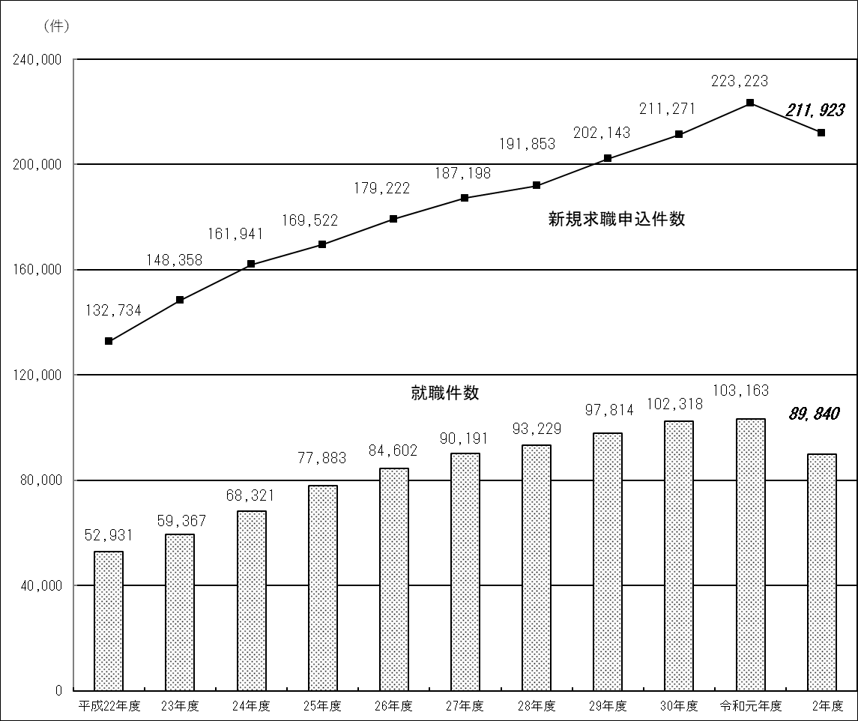

身体（３ページ）
２．障害種別の職業紹介状況

(1) 身体障害者

 | ①新規求職申込件数 |  | ②有効求職者数 |  | ③就職件数 |  | ④就職率（③／①）
 | (件) | 前年度比 (％) | (人) | 前年度比 (％) | （件） | 前年度比 (％) | （％） | 前年度差 (ポイント)
平成22年度 | 64,098 | △1.6 | 86,694 | 2.0 | 24,241 | 9.3 | 37.8 | 3.8
23年度 | 67,379 | 5.1 | 89,018 | 2.7 | 24,864 | 2.6 | 36.9 | △0.9
24年度 | 68,798 | 2.1 | 92,096 | 3.5 | 26,573 | 6.9 | 38.6 | 1.7
25年度 | 66,684 | △3.1 | 91,677 | △0.5 | 28,307 | 6.5 | 42.4 | 3.8
26年度 | 65,265 | △2.1 | 91,537 | △0.2 | 28,175 | △0.5 | 43.2 | 0.8
27年度 | 63,403 | △2.9 | 91,939 | 0.4 | 28,003 | △0.6 | 44.2 | 1.0
28年度 | 60,663 | △4.3 | 89,797 | △2.3 | 26,940 | △3.8 | 44.4 | 0.2
29年度 | 60,533 | △0.2 | 90,649 | 0.9 | 26,756 | △0.7 | 44.2 | △0.2
30年度 | 61,218 | 1.1 | 92,824 | 2.4 | 26,841 | 0.3 | 43.8 | △0.4
令和元年度 | 62,022 | 1.3 | 98,681 | 6.3 | 25,484 | △5.1 | 41.1 | △2.7
２年度 | 57,691 | △7.0 | 107,189 | 8.6 | 20,025 | △21.4 | 34.7 | △6.4

（新規求職申込件数及び就職件数の推移)
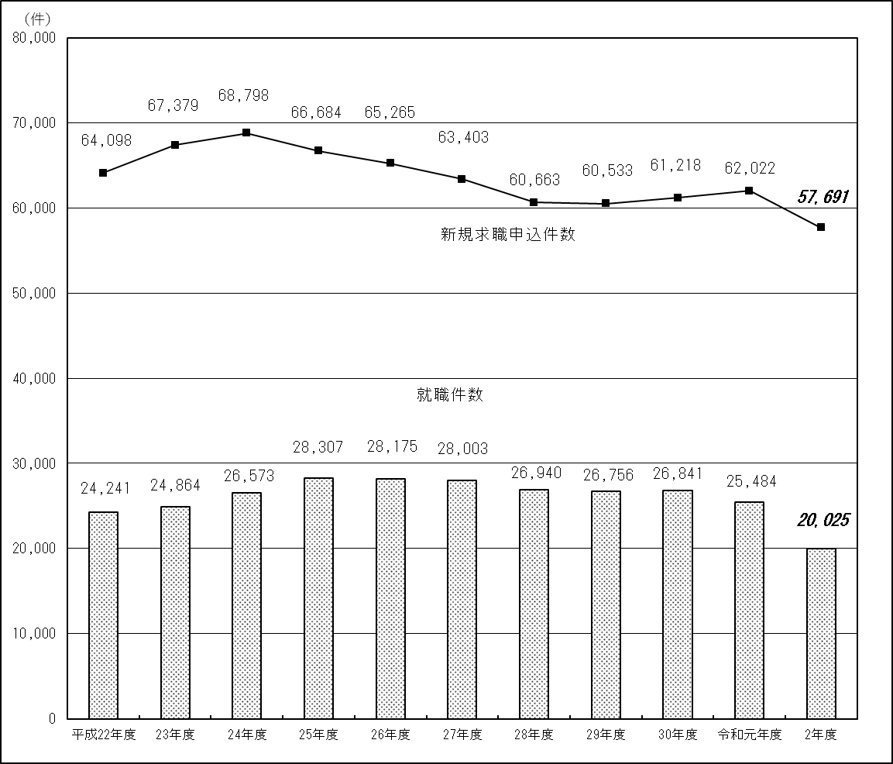

知的（４ページ）
(2) 知的障害者

 | ①新規求職申込件数 |  | ②有効求職者数 |  | ③就職件数 |  | ④就職率（③／①）
 | (件) | 前年度比 (％) | (人) | 前年度比 (％) | （件） | 前年度比 (％) | （％） | 前年度差 (ポイント)
平成22年度 | 25,815 | 3.1 | 34,078 | 4.8 | 13,164 | 15.1 | 51.0 | 5.3
23年度 | 27,748 | 7.5 | 36,061 | 5.8 | 14,327 | 8.8 | 51.6 | 0.6
24年度 | 30,224 | 8.9 | 38,739 | 7.4 | 16,030 | 11.9 | 53.0 | 1.4
25年度 | 30,998 | 2.6 | 39,321 | 1.5 | 17,649 | 10.1 | 56.9 | 3.9
26年度 | 32,313 | 4.2 | 40,544 | 3.1 | 18,723 | 6.1 | 57.9 | 1.0
27年度 | 33,410 | 3.4 | 41,803 | 3.1 | 19,958 | 6.6 | 59.7 | 1.8
28年度 | 34,225 | 2.4 | 43,343 | 3.7 | 20,342 | 1.9 | 59.4 | △0.3
29年度 | 35,742 | 4.4 | 45,770 | 5.6 | 20,987 | 3.2 | 58.7 | △0.7
30年度 | 35,830 | 0.2 | 46,928 | 2.5 | 22,234 | 5.9 | 62.1 | 3.4
令和元年度 | 36,852 | 2.9 | 50,210 | 7.0 | 21,899 | △1.5 | 59.4 | △2.7
２年度 | 34,300 | △6.9 | 52,264 | 4.1 | 19,801 | △9.6 | 57.7 | △1.7

（新規求職申込件数及び就職件数の推移）
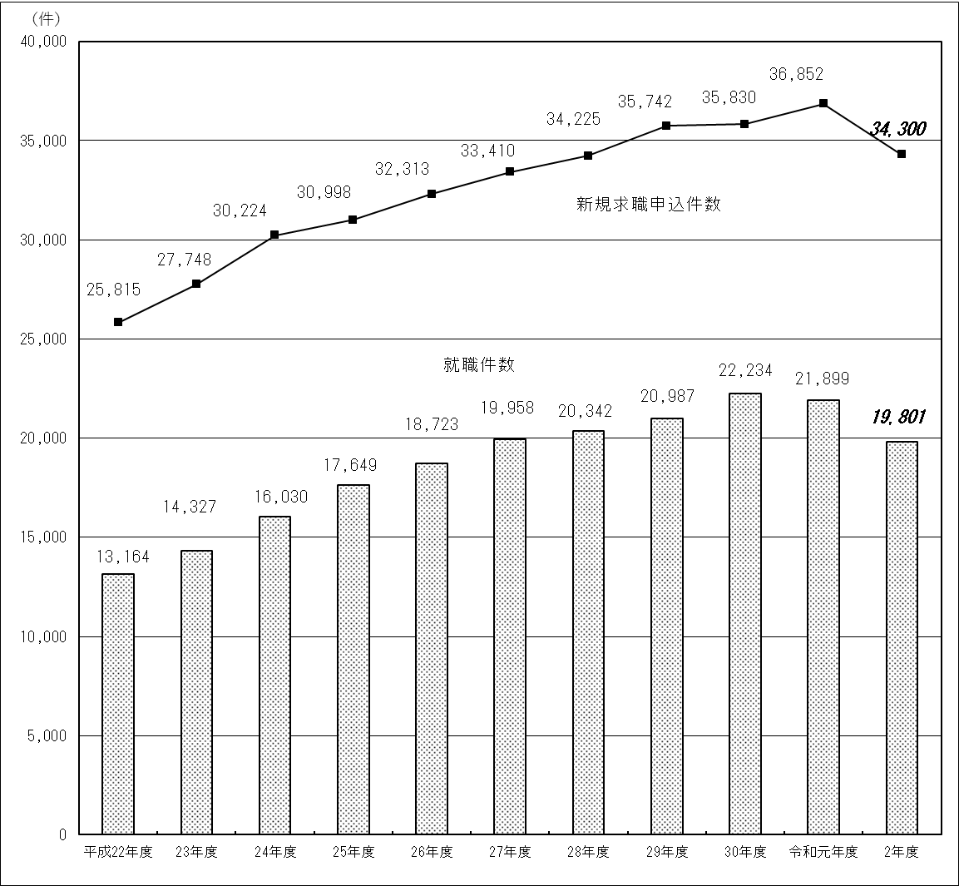

精神（５ページ）
(3) 精神障害者

 | ①新規求職申込件数 |  | ②有効求職者数 |  | ③就職件数 |  | ④就職率（③／①）
 | (件) | 前年度比 (％) | (人) | 前年度比 (％) | （件） | 前年度比 (％) | （％） | 前年度差 (ポイント)
平成22年度 | 39,649 | 19.1 | 45,756 | 18.9 | 14,555 | 33.2 | 36.7 | 3.9
23年度 | 48,777 | 23.0 | 53,994 | 18.0 | 18,845 | 29.5 | 38.6 | 1.9
24年度 | 57,353 | 17.6 | 63,392 | 17.4 | 23,861 | 26.6 | 41.6 | 3.0
25年度 | 64,934 | 13.2 | 71,184 | 12.3 | 29,404 | 23.2 | 45.3 | 3.7
26年度 | 73,482 | 13.2 | 79,796 | 12.1 | 34,538 | 17.5 | 47.0 | 1.7
27年度 | 80,579 | 9.7 | 88,857 | 11.4 | 38,396 | 11.2 | 47.7 | 0.7
28年度 | 85,926 | 6.6 | 97,913 | 10.2 | 41,367 | 7.7 | 48.1 | 0.4
29年度 | 93,701 | 9.0 | 107,991 | 10.3 | 45,064 | 8.9 | 48.1 | 0.0
30年度 | 101,333 | 8.1 | 119,983 | 11.1 | 48,040 | 6.6 | 47.4 | △0.7
令和元年度 | 107,493 | 6.1 | 132,940 | 10.8 | 49,612 | 3.3 | 46.2 | △1.2
２年度 | 95,382 | △11.3 | 144,607 | 8.8 | 40,624 | △18.1 | 42.6 | △3.6

（新規求職申込件数及び就職件数の推移）
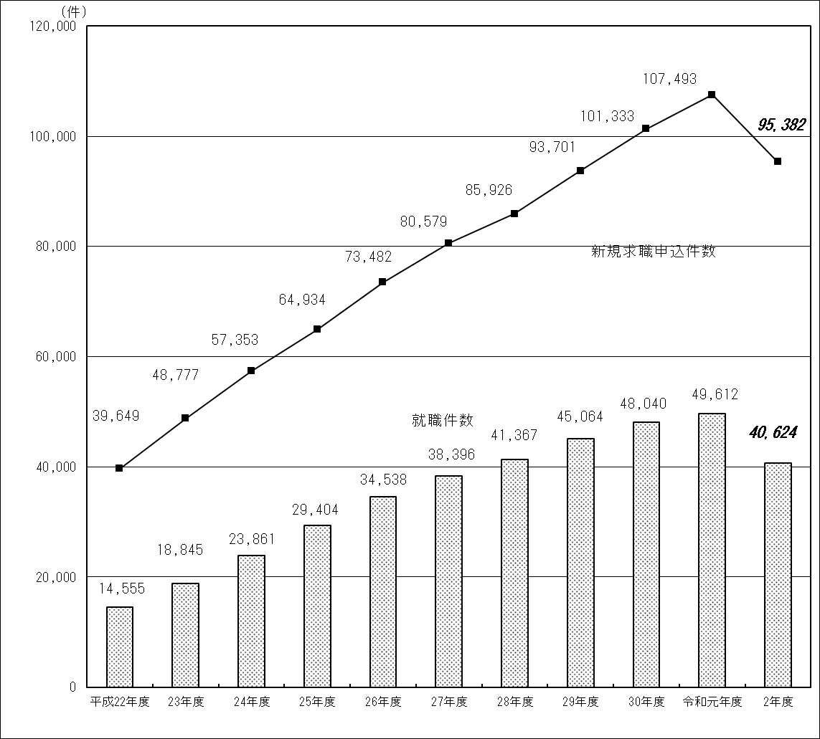

推移（６ページ）
新規求職申込件数の推移（障害種別による比較）
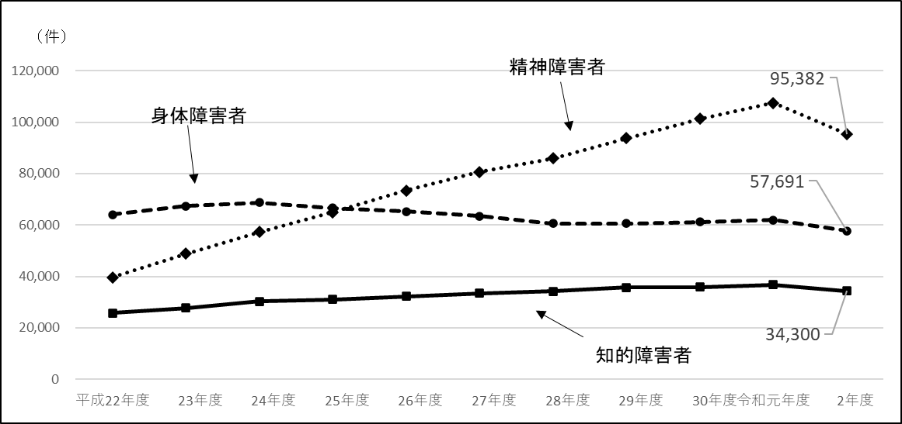

就職件数の推移（障害種別による比較）
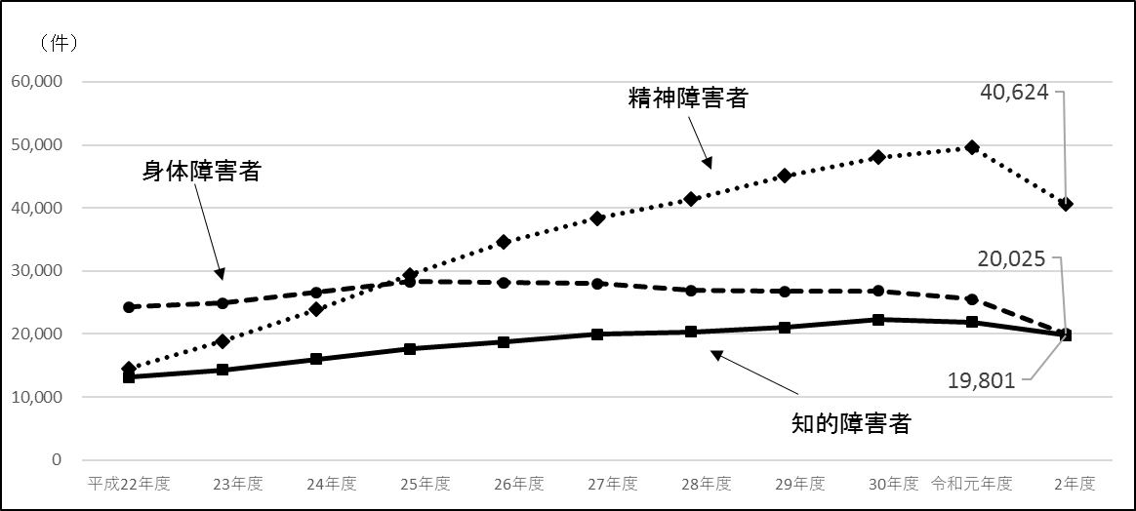

就職率の推移（障害種別による比較）
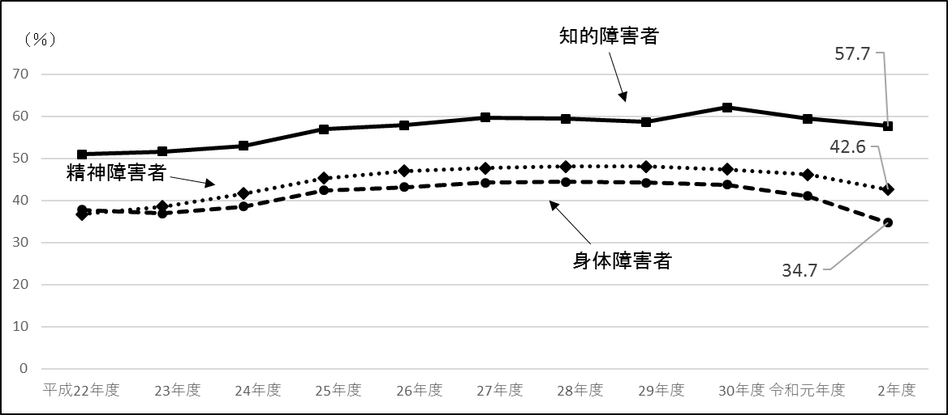

その他（７ページ）
(4) その他の障害者

 | ①新規求職申込件数 |  | ②有効求職者数 |  | ③就職件数 |  | ④就職率（③／①）
 | (件) | 前年度比 (％) | (人) | 前年度比 (％) | （件） | 前年度比 (％) | （％） | 前年度差 (ポイント)
平成22年度 | 3,172 | 30.3 | 2,588 | 34.4 | 971 | 35.6 | 30.6 | 1.2
23年度 | 4,454 | 40.4 | 3,462 | 33.8 | 1,331 | 37.1 | 29.9 | △0.7
24年度 | 5,566 | 25.0 | 4,528 | 30.8 | 1,857 | 39.5 | 33.4 | 3.5
25年度 | 6,906 | 24.1 | 5,774 | 27.5 | 2,523 | 35.9 | 36.5 | 3.1
26年度 | 8,162 | 18.2 | 7,036 | 21.9 | 3,166 | 25.5 | 38.8 | 2.3
27年度 | 9,806 | 20.1 | 8,467 | 20.3 | 3,834 | 21.1 | 39.1 | 0.3
28年度 | 11,039 | 12.6 | 9,691 | 14.5 | 4,580 | 19.5 | 41.5 | 2.4
29年度 | 12,167 | 10.2 | 11,202 | 15.6 | 5,007 | 9.3 | 41.2 | △0.3
30年度 | 12,890 | 5.9 | 12,746 | 13.8 | 5,203 | 3.9 | 40.4 | △0.8
令和元年度 | 16,856 | 30.8 | 18,681 | 46.6 | 6,168 | 18.5 | 36.6 | △3.8
２年度 | 24,550 | 45.6 | 27,200 | 45.6 | 9,390 | 52.2 | 38.2 | 1.6
(注)「その他の障害者」とは、身体障害者手帳、療育手帳、精神障害者保健福祉手帳等を保有しない者であって、発達障害、高次 脳機能障害、難治性疾患等により、長期にわたり、職業生活に相当の制限を受け、又は職業生活を営むことが著しく困難な者 である。

(5) 就職件数等における障害種別の割合

① 新規求職申込件数 |  |  | ② 有効求職者数 |  |  | ③ 就職件数
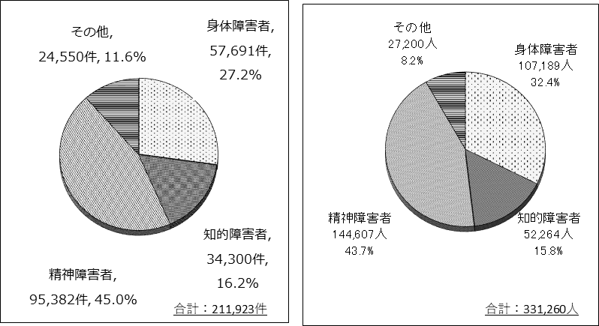
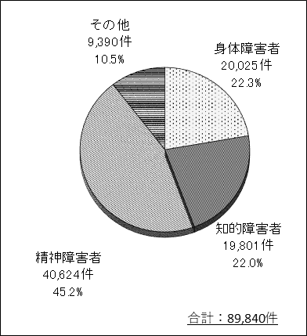

産業別（8ページ）
３．産業別の就職状況
(1) 概況

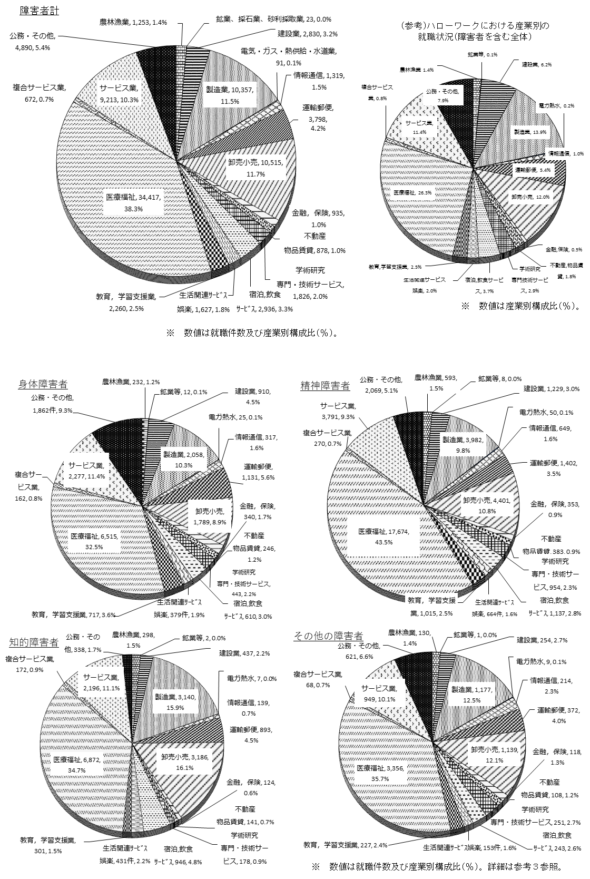

(2) 障害種別の状況

産業別（9ページ）
(3) 障害種別の状況②
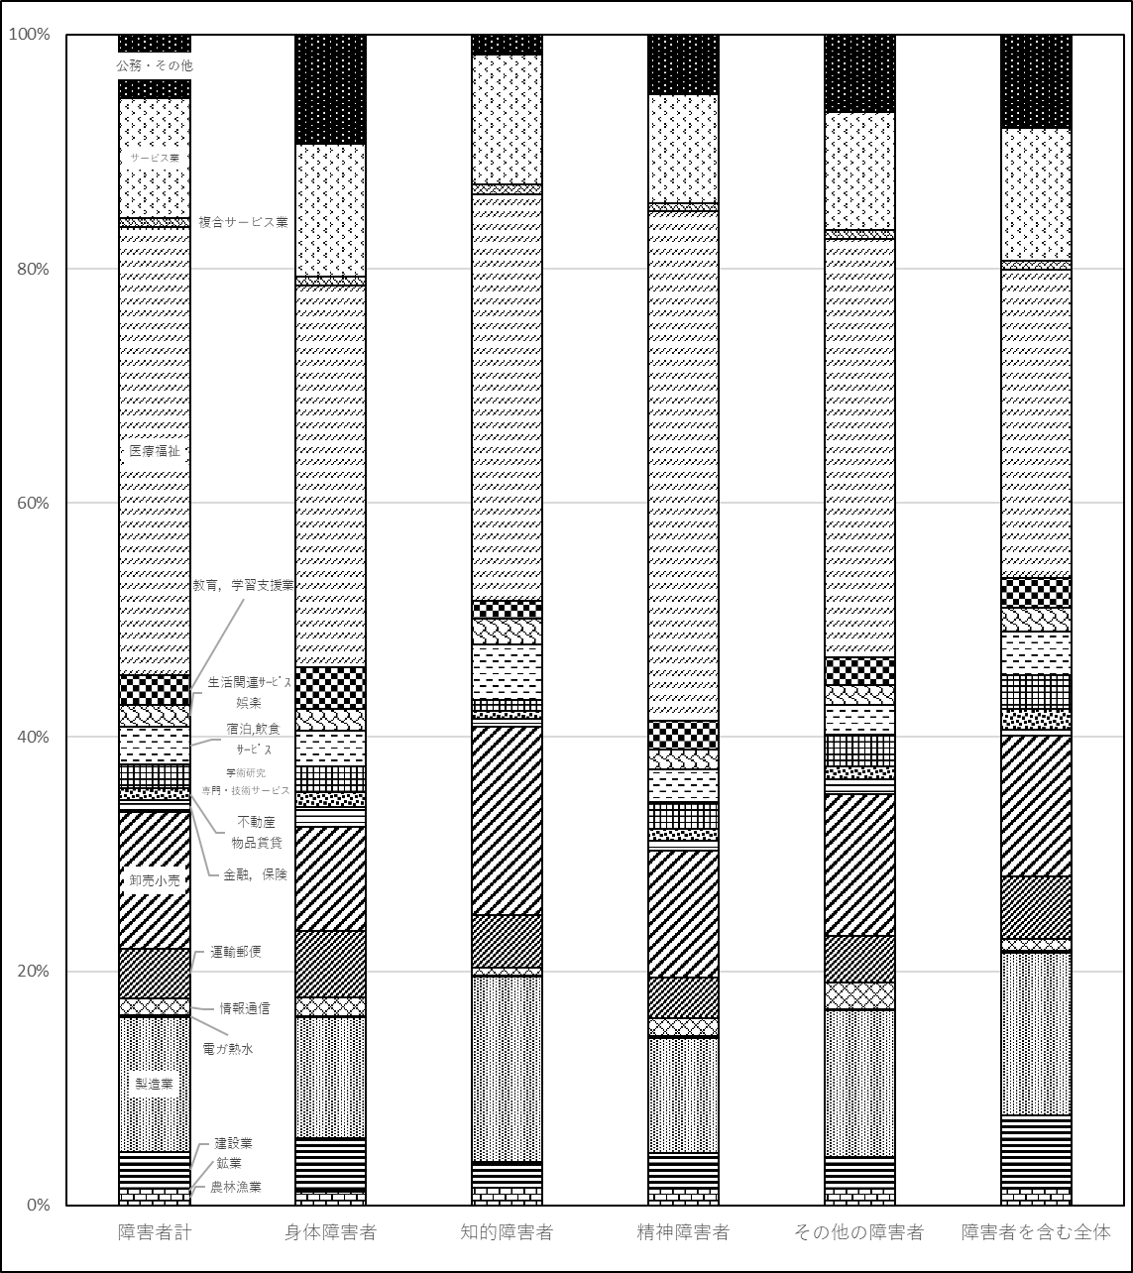

産業別（10ページ）
(４）障害者専用求人数の状況

 |  | ①令和元年度 | ②令和２年度 | ③対前年同月差（②ー①） | ④対前年同月比（③／①）
 | 4月 | 19,795 | 13,890 | △ 5,905 | △29.8%
 | 5月 | 18,748 | 11,972 | △ 6,776 | △36.1%
 | 6月 | 18,155 | 15,409 | △ 2,746 | △15.1%
 | 7月 | 22,169 | 15,689 | △ 6,480 | △29.2%
 | 8月 | 25,039 | 13,909 | △ 11,130 | △44.5%
 | 9月 | 21,663 | 17,815 | △ 3,848 | △17.8%
 | 10月 | 24,038 | 19,017 | △ 5,021 | △20.9%
 | 11月 | 19,426 | 15,294 | △ 4,132 | △21.3%
 | 12月 | 24,513 | 17,673 | △ 6,840 | △27.9%
 | 1月 | 20,618 | 18,155 | △ 2,463 | △11.9%
 | 2月 | 19,120 | 16,784 | △ 2,336 | △12.2%
 | 3月 | 18,907 | 19,134 | 227 | 1.2%
 | 年度計 | 252,191 | 194,741 | △ 57,450 | △22.8%
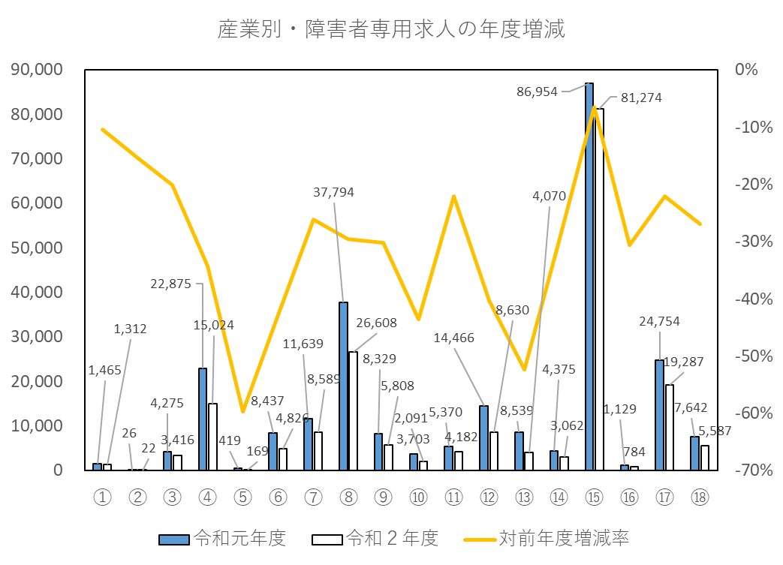

①農，林，漁業 ②鉱業，採石業，砂利採取業 ③建設業 ④製造業
⑤電気・ガス・熱供給・水道業 ⑥情報通信業 ⑦運輸業，郵便業 ⑧卸売業，小売業
⑨金融業，保険業 ⑩不動産業，物品賃貸業 ⑪学術研究，専門・技術サービス業
⑫宿泊業，飲食サービス業 ⑬生活関連サービス業，娯楽業 ⑭教育，学習支援業
⑮医療，福祉 ⑯複合サービス事業 ⑰サービス業（他に分類されないもの） ⑱公務・その他

職業別（11ページ）
４．職業別の就職状況
(1) 概況
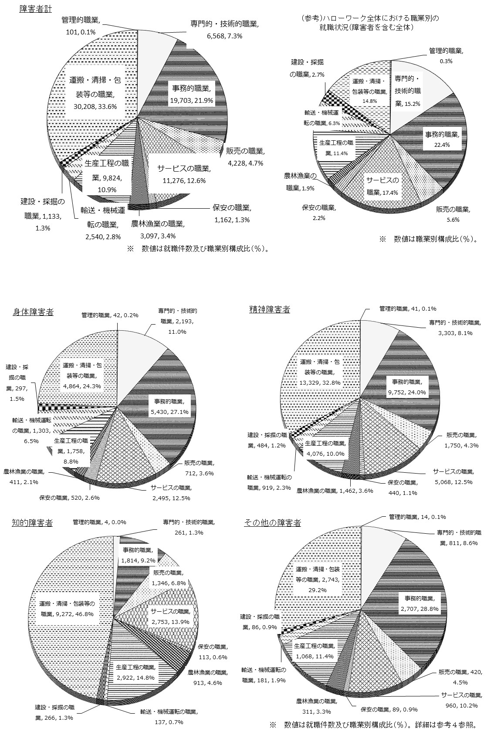

(2) 障害種別の状況

職業別（12ページ）
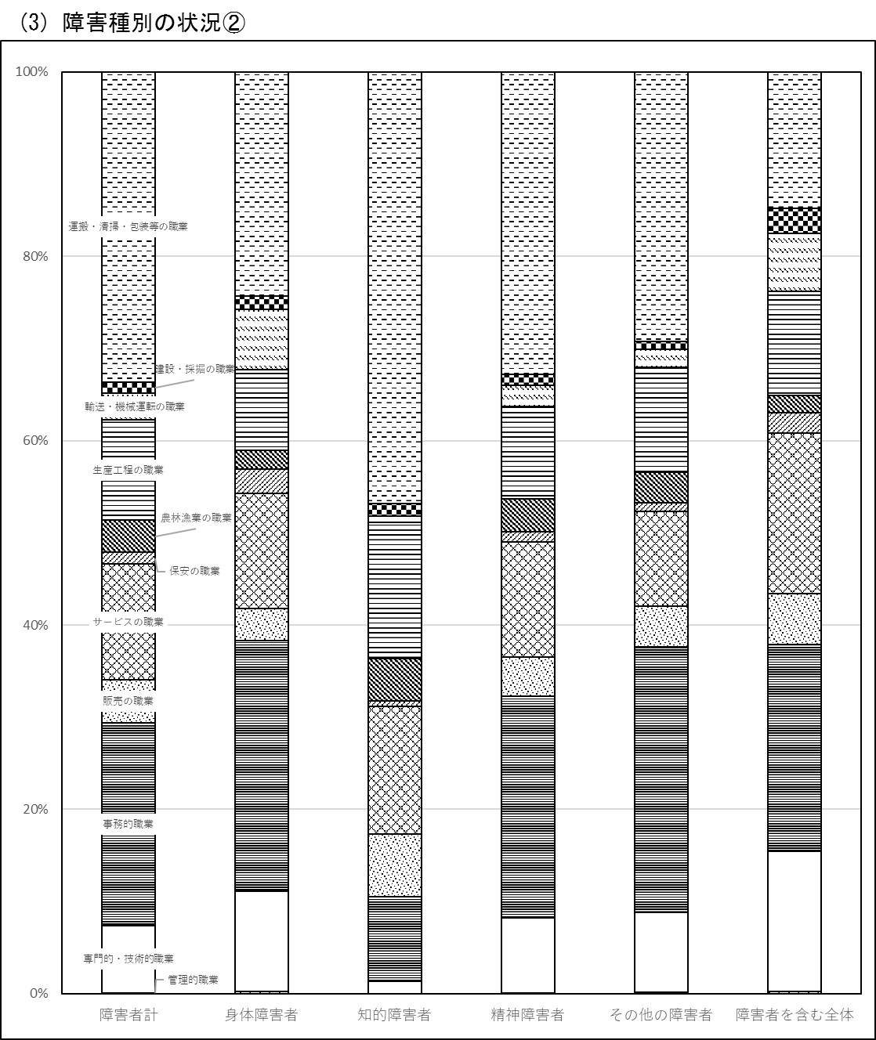

都道府県別（13ページ）
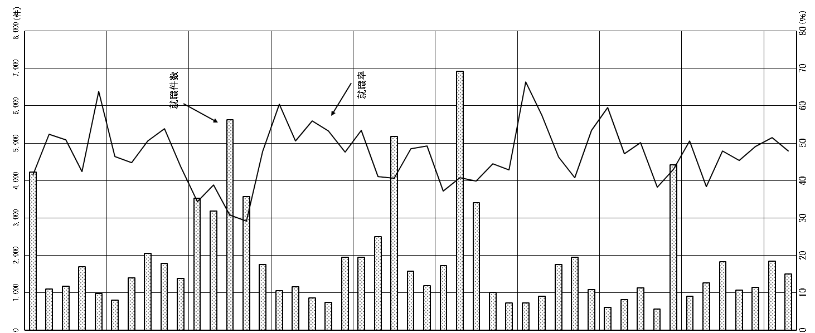

※ 「就職率」は（就職件数）／（新規求職申込件数）
( )は、対前年度差

５．都道府県別の就職状況

13
就職率(％) | (△4.1) | (△0.8) | (△4.3) | (△1.9) | ( 7.4) | (△8.1) | (△4.9) | (△0.5) | ( 0.7) | (△5.1) | (△5.3) | (△6.9) | (△3.2) | (△4.3) | (△2.2) | (△3.1) | (△3.9) | (△0.3) | ( 0.5) | (△4.3) | (△3.6) | (△7.9) | (△5.0) | (△1.8) | (△10.2) | (△8.9) | (△1.6) | (△5.9) | (△7.3) | (△2.6) | (△2.3) | (△2.2) | (△5.4) | (△5.9) | ( 0.5) | (△4.1) | ( 0.3) | (△7.9) | (△8.9) | (△1.3) | (△5.5) | (△7.5) | (△3.9) | (△4.9) | (△7.1) | (△2.8) | (△10.2) | (△3.8)
 | 41.5 | 52.4 | 50.9 | 42.4 | 63.8 | 46.5 | 44.8 | 50.7 | 53.8 | 43.7 | 34.4 | 38.8 | 30.8 | 29.2 | 47.9 | 60.4 | 50.6 | 55.9 | 53.3 | 47.7 | 53.5 | 41.2 | 40.7 | 48.5 | 49.3 | 37.1 | 40.9 | 39.9 | 44.5 | 42.8 | 66.4 | 57.5 | 46.3 | 40.8 | 53.5 | 59.6 | 47.2 | 50.2 | 38.2 | 43.1 | 50.7 | 38.4 | 47.9 | 45.4 | 49.1 | 51.4 | 47.9 | 42.4
就職件数(件) | (△500) | (△183) | (△113) | (△135) | (69) | (△198) | (△124) | (△114) | (△130) | (△136) | (△820) | (△779) | (△1,843) | (△1,149) | (△196) | (△136) | (△82) | (33) | (△38) | (△226) | (△182) | (△497) | (△465) | (△101) | (△238) | (△491) | (△1,013) | (△503) | (△82) | (9) | (△87) | (△83) | (△224) | (△320) | (△93) | (△97) | (△26) | (△124) | (△52) | (△579) | (△103) | (△247) | (△257) | (△139) | (△143) | (△220) | (△166) | (△13,323)
 | 4,228 | 1,099 | 1,178 | 1,696 | 982 | 810 | 1,405 | 2,049 | 1,782 | 1,385 | 3,531 | 3,193 | 5,624 | 3,579 | 1,756 | 1,056 | 1,163 | 858 | 744 | 1,956 | 1,949 | 2,496 | 5,187 | 1,573 | 1,187 | 1,723 | 6,917 | 3,417 | 1,018 | 723 | 732 | 915 | 1,755 | 1,955 | 1,086 | 605 | 813 | 1,136 | 565 | 4,429 | 902 | 1,272 | 1,837 | 1,068 | 1,150 | 1,852 | 1,504 | 89,840
都道府県 | 北海道 | 青森 | 岩手 | 宮城 | 秋田 | 山形 | 福島 | 茨城 | 栃木 | 群馬 | 埼玉 | 千葉 | 東京 | 神奈川 | 新潟 | 富山 | 石川 | 福井 | 山梨 | 長野 | 岐阜 | 静岡 | 愛知 | 三重 | 滋賀 | 京都 | 大阪 | 兵庫 | 奈良 | 和歌山 | 鳥取 | 島根 | 岡山 | 広島 | 山口 | 徳島 | 香川 | 愛媛 | 高知 | 福岡 | 佐賀 | 長崎 | 熊本 | 大分 | 宮崎 | 鹿児島 | 沖縄 | 計

